Graphique 1
Titre | Des équipes de recherche plus diversifiées et plus productives dans le secteur manufacturier
Sous-titre | Nombre d’inventeurs par brevet, part des inventeurs étrangers dans les équipes de recherche et nombre de brevets par entreprise en France
Sources | Calculs des auteurs à partir de INSEE, Déclaration annuelle des données sociales (DADS) et Orbis.

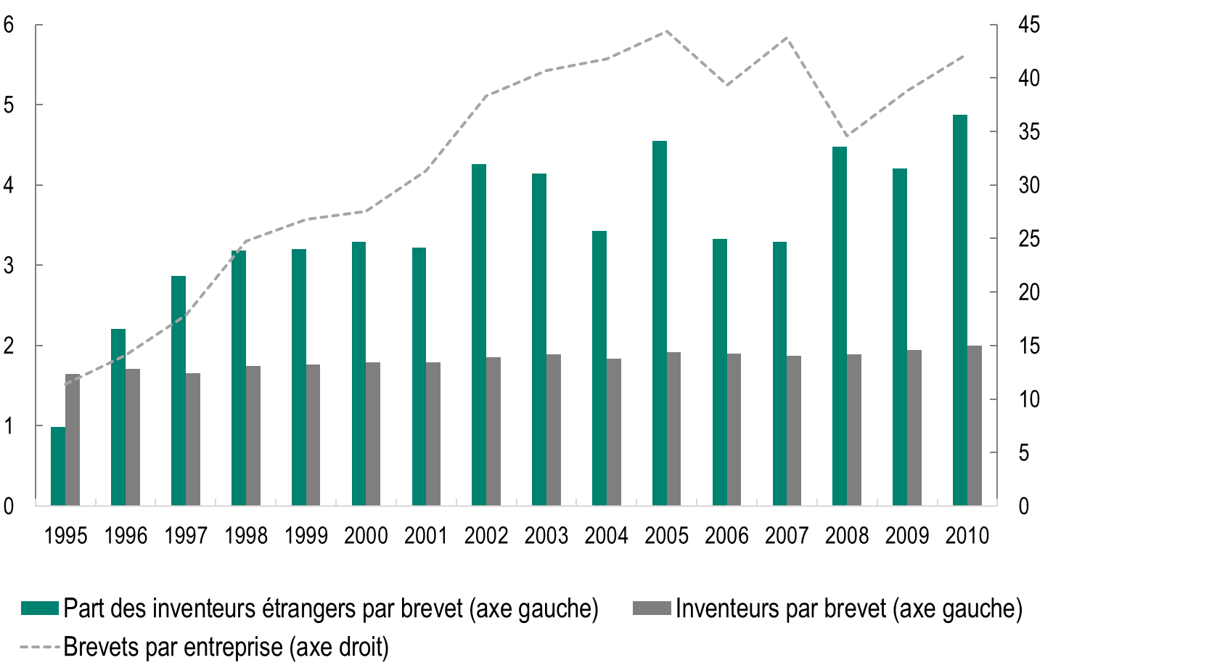
 |  | Part des inventeurs étrangers par brevet | Inventeurs par brevet | Brevets par entreprise
 | 1995 | 0.98459 | 1.648109 | 11.37343
 | 1996 | 2.20994 | 1.705878 | 14.11175
 | 1997 | 2.8675 | 1.65125 | 17.82216
 | 1998 | 3.18003 | 1.747573 | 24.75512
 | 1999 | 3.20167 | 1.761382 | 26.76721
 | 2000 | 3.28829 | 1.78758 | 27.55172
 | 2001 | 3.21975 | 1.78907 | 31.352
 | 2002 | 4.26224 | 1.854343 | 38.34124
 | 2003 | 4.1419 | 1.891594 | 40.66432
 | 2004 | 3.4229 | 1.836497 | 41.77927
 | 2005 | 4.54781 | 1.91934 | 44.33716
 | 2006 | 3.32531 | 1.897533 | 39.32304
 | 2007 | 3.29334 | 1.869944 | 43.75687
 | 2008 | 4.47449 | 1.892312 | 34.58009
 | 2009 | 4.20329 | 1.948396 | 38.77223
 | 2010 | 4.86975 | 1.995114 | 42.2675

Graphique 2
Titre | Les travailleurs qualifiés étrangers contribuent à augmenter le nombre de brevets en s’allouant davantage dans les métiers techniques
Sous-titre | Effet d’une augmentation d’un point de pourcentage des travailleurs immigrés qualifiés dans un département sur le nombre de brevets déposés par les entreprises du département et sur leur part dans les tâches techniques et de communication
Source | Mayda et al. (2022).

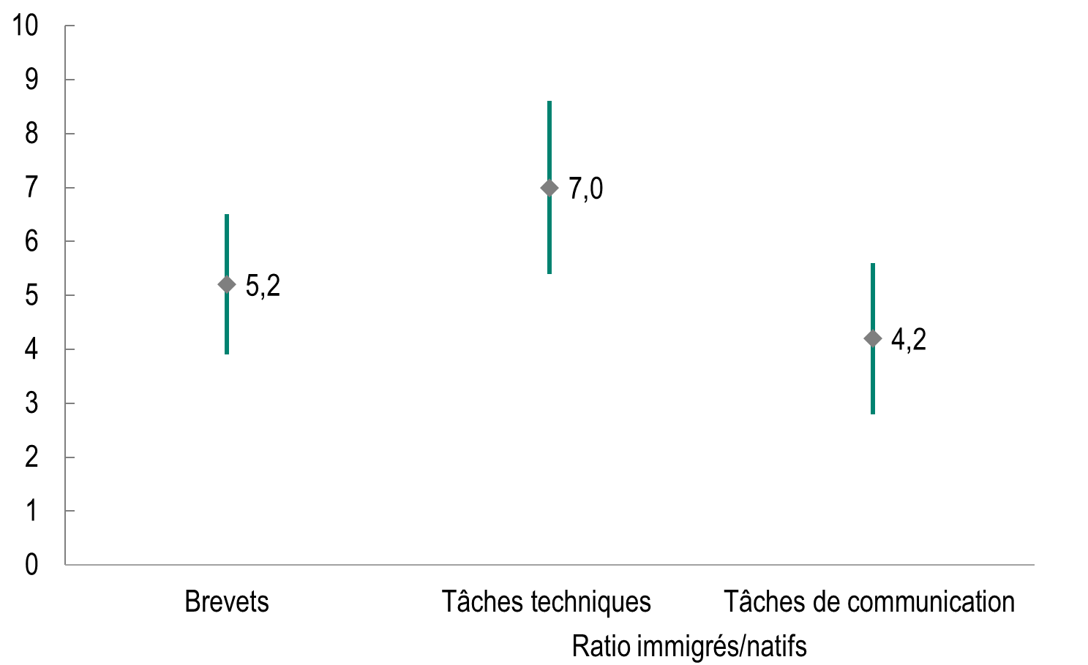
 |  | Brevets | Ratio immigrés/natifs
 |  |  | Tâches techniques | Tâches de communication
 | Max | 6.5 | 8.6 | 5.6
 | Min | 3.9 | 5.4 | 2.8
 | Close | 5.2 | 7.0 | 4.2

Graphique 3
Titre | La part des immigrés qualifiés dans l’emploi est faible en France
Sous-titre | Part des immigrés diplômés de l’enseignement supérieur dans l’emploi
Sources | Calculs des auteurs à partir de OCDE, Base de données sur les immigrés dans les pays de l’OCDE et dans les pays non-OCDE et Penn World Tables (version 10).

 |  |  | 2000/2001 | 2015/2016
 | CAN | Canada | 9.6 | 16.8
 | GBR | Royaume-Uni | 3.5 | 8.4
 | USA | États-Unis | 4.2 | 7.5
 | FRA | France | 2.5 | 4.3
 | DEU | Allemagne | 2.0 | 4.2

